入力シート
再生医療サポート保険（自由診療）加入申込票 診療所用 |  |  |  |  |  | ※支払限度額および年間保険料についての詳細はパンフレットP.9以降をご覧ください。
※薄い黄色のセルに入力（またはドロップダウンから選択）の上、insurance@jsrm.jp（補償保険制度室）へメールください。
項目 |  | 入力欄 |  |  |  | ＜医療上の賠償責任・医療施設の賠償責任＞
加入者区分 |  | ドロップダウンリストから選択ください
診療所の形態 |  | ドロップダウンリストから選択ください
会員番号（ハイフンなし） |  | 半角で入力ください |  | ハイフンなし、例：6691234567
氏名 | 漢字 | 全角で入力ください |  |  | 法人立の場合、 例：医療法人〇〇会 理事長 〇〇〇〇
 | カナ | 全角で入力ください
TEL |  | 半角で入力ください |  | 例：03-6262-5028
メールアドレス |  | 半角で入力ください
加入者住所 |  | 選択ください | 会員登録情報の「自宅住所」または「所属住所」から選択ください
診療所名称 |  | 全角で入力ください
診療所住所 | 住所 | 全角で入力ください
他の医師賠償責任保険契約等 | 有無 | 選択ください | 有の場合のみ、下の保険会社名および保険金額に入力ください
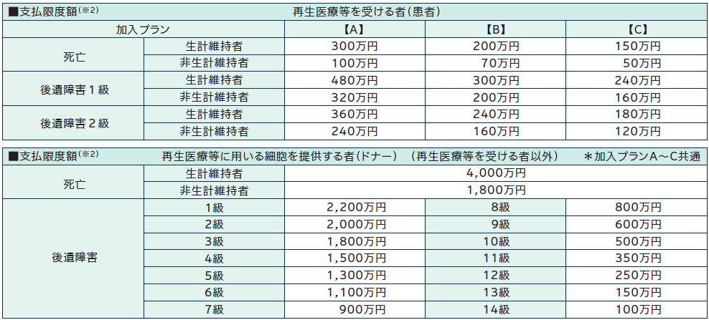
 | 保険会社名 |  |  |  |  | ＜再生医療等における補償責任＞
 | 保険金額 |  |  | 円（カンマは自動表示、例：100,000,000）
保険料支払方法 |  | 選択ください | 「振込」または「口座振替」から選択ください
保険始期 |  | 選択ください | 毎月15日を申込締切とし、翌月1日を保険始期としてご加入いただけます
ご希望プラン | 損害賠償 | 選択ください | 詳細はパンフレットをご覧ください
 | 補償 | 選択ください | 〃
保険料（円） | 損害賠償 |  | 保険始期およびご希望プランに応じて自動表示されます
 | 補償 |  | 〃
 | 合計保険料 |  | 〃

●保険料支払方法に「口座振替」（保険始期翌月に自動引落）を選択された場合は、初年度に限り次の書類の原本を郵送ください。
『預金口座振替依頼書・自動払込利用申込書』 |  |  |  | ※依頼書の左上の明細番号はブランクで結構です。
●保険料支払方法に「振込」を選択された場合は、保険始期までに下記口座に合計保険料（掛け金）をお振込みください。
銀行名 ：三井住友銀行 支店名 ：日本橋支店（店番号：695） 預金種別：普通 口座番号：8280442 口座名義：一般社団法人日本再生医療学会（ｲｯﾊﾟﾝｼｬﾀﾞﾝﾎｳｼﾞﾝﾆﾎﾝｻｲｾｲｲﾘｮｳｶﾞｯｶｲ） ※ 振込依頼人は「加入者様名（記名被保険者名）」としてください。 ※ 振込手数料は加入者様（先生）ご負担でお願いいたします。

